工艺说明
天瑞工 艺 说 明
#REF! | 18SS | 品名 | 男式皮肤衣 | 开发工厂 | 牛牛
#REF! | DAEG81370 | 开发员 |  | 生产工厂 | 0

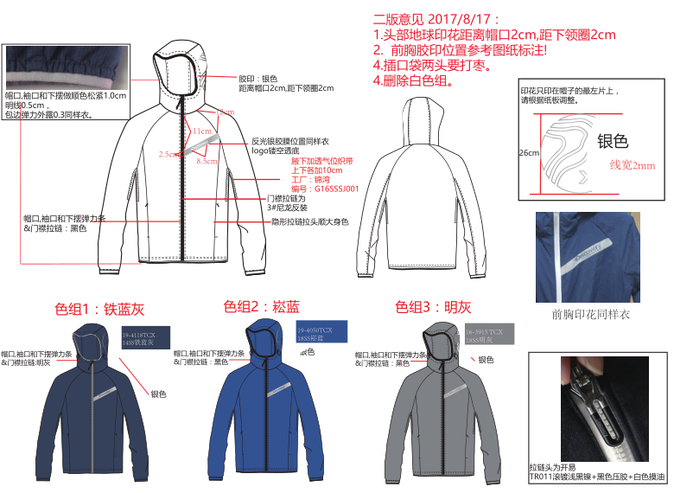

批版报告
天瑞批 版 报 告
#REF! | 18SS | 系列 | TREKKING | 品类 | 男式皮肤衣 |  | 开发工厂 | 牛牛
#REF! | DAEG81370 | 设计 | 0 | 开发 |  |  | 转交时间

头版评审意见 评审时间2017-8-23
1 | 帽面印图案错误，所有图案及位置按照新资料做。
2 | 里襟宽度改为2.5cm，上口卷口2.5cm。
3 | 插布袋反面不可以做毛口，需做全光，袋口上下需加0.8cm宽套结加固。
4 | 袖后破缝需做立体，肘部需符合人体，需调整版型。
5 | 所有拼缝位置线缩很大，表面严重起皱，后期样品和大货建议采用包芯抗皱线，所有半成品需整烫。
6 | 后领中上下不对中，帽有歪斜，需改。
7
8
 | 样品颜色号型 |  | 试衣模特 |  | 评审人 | 王其娟 |  | 意见整理 | 王其娟

第二版评审意见 评审时间 2017-10-20
1 | 腋下网纱开口改前片，不要在缝上开口。
2 | 底边加贴边，侧缝加气眼卡扣固定。
3 | 印花位置按照图稿，放码按照纸样比例放码。
4
5
6
 | 样品颜色号型 |  | 试衣模特 |  | 评审人 |  |  | 意见整理 | 王其娟

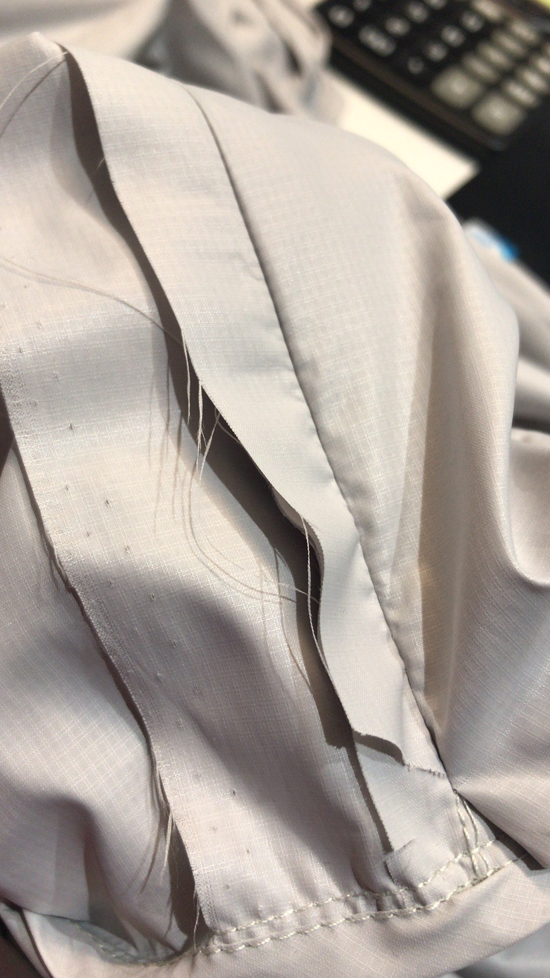
袋布内部不接受做毛口
需加包边做光
确认样修改意见 评审时间 2017-10-27
1 | 所有尺寸偏差较大，请对照尺寸表调整版型，见规格表内颜色标注的尺寸误差！
2 | 里襟距拉链边0.7cm跑一道防夹线，里襟下口边缘版型上提0.4cm，防止下角外露，车缝注意要盖住拉链。
3 | 腋下网纱四周加0.1cm压线。尺寸需做回尺寸表，长度在袖底缝上放出。
4 | 底边气眼芯到芯间距4cm，卡扣加本布袢固定在侧缝包边内，位置距底边贴边线3cm高度，见样衣划线。
5 | 插袋口宽度改1.5cm，样衣太宽。上下需加套结封口。
6 | 袋盖内加纸衬，不可用粘合衬；袋布内部不可有毛口，可包边做光。见图示
7 | 帽口松紧拉伸不均匀，自招口改为贴边，领口两边包松紧处有凹进，拉链凸起，需做水平。
8 | 印花位置见样衣划线调整，需参照设计图稿；跳码样按照比例放码。
9 | 帽中宽度改为12cm宽，帽中分割线调整见样衣划线。
10 | 客户要求所有尺寸需做正公差！！
 | 样品颜色号型 |  | 试衣模特 |  | 评审人 |  |  | 意见整理 | 王其娟

跳码样意见
D X 产品规格表
产品代码： | 男式皮肤衣 |  | 款号 | DAEG81370
码号 | S |  | XL
号型 | 165/88A | 误差 | 180/100A | 误差
后中长 | 67.0 | +1.5 | 72.0 | +1
前中长 | 65.0 | +1.7 | 70.0 | -1.5
前中拉链 | 64.0 | +2 | 69.0 | -0.5
胸围 | 102.0 | ∕ | 114.0 | +2
腰围 | 96.0 | ∕ | 108.0 | ∕
摆围拉量 | 98.0 | ∕ | 110.0 | -2
肩宽 | 44.6 |  | 48.2
领围 | 47.0 | ∕ | 50.0 | ∕
领高 | 7.0 | -0.7 | 7.0 | -1.2
后中袖长 | 86.3 | +1.5 | 90.8 | -0.5
袖肥/2（袖山高0.3时） | 20.6 | ∕ | 22.7 | ∕
袖肘围/2 | 15.8 | ∕ | 17.6 | ∕
袖口围/2松量 | 9.2 | -0.5 | 10.4 | ∕
袖口围/2平量 | 12.2 | ∕ | 13.4 | ∕
帽高 | 33.5 | ∕ | 35 | ∕
帽宽 | 24 | ∕ | 25.5 | ∕
帽口长 | 56 | ∕ | 58 | +1.5
插手袋长 | 17 | ∕ | 18 | -0.5
前胸镂空LOGO距前中 | 3.4 | -2.1 | 4.3 | -1.5
前胸印花边距前领口 | 10.0 | -1.2 | 11.5 | -1
腋下网纱开口长度 | 30.0 | ∕ | 30.0 | ∕
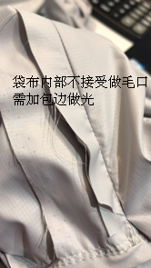
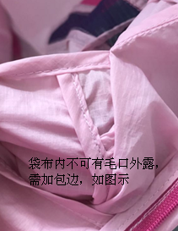
袋布做法参考图
修改意见：
1、腋下网纱四周加0.1cm压线。尺寸需做回尺寸表，长度在袖底缝上放出。
2、里襟上口卷口2.5cm，里襟0.7cm防夹线不要越过卷口。
3、底边锁眼芯到芯间距4cm，气眼改为锁眼。
4、插袋口宽度改1.5cm，样衣太宽（之前修改样意见未改），袋口两端套结要同袋口宽度一致。
5、袋盖内加纸衬，不可用粘合衬；袋布内部不可有毛口，可包边做光。见图示（之前修改样意见未改）
6、帽口松紧拉伸不均匀，自招口改为贴边，领口两边包松紧处有凹进。（之前修改样意见未改）
7、所有来回缝工艺的内缝需修净，缝内毛口有外露不予接受。
8、门襟拉链码带外露1.3cm；所有拉链需平服,不可起拱。
9、尺寸误差较大，需做回尺寸表。
10.以上意见要在产前样中修改好，产前样要做为大货的依据，所以必须是正确工艺，正确面辅料。
可以制作L码产前样两件。
2017-11-13

产前样意见
D X 产前样意见
产品代码： |  | 款号 | DAEG81370
码号 |  | L | 2017-12-11
号型 | 洗水前 | 175/96B | 洗水后
后中长 | ∕ | 70 | ∕
前中长 | ∕ | 67 | ∕
前中拉链 | -0.5 | 67 | -0.5
胸围 | +3 | 110 | +3
腰围 | +2 | 104 | +2
摆围拉量 | -2 | 106 | -2
肩宽 |  | 47
领围 | +1 | 49 | +1
领高 | ∕ | 7 | ∕
后中袖长 | ∕ | 89 | ∕
袖肥/2（袖山高0.3时） | +0.5 | 22 | +0.5
袖肘围/2 | ∕ | 17 | +0.5
袖口围/2松量 | ∕ | 10 | ∕
袖口围/2平量 | ∕ | 13 | ∕
帽高 | +1 | 34.5 | +1.5
帽宽 | ∕ | 25 | ∕
帽口长 | -1 | 58 | -1
插手袋长 | -0.5 | 18 | -0.7
前胸镂空LOGO距前中 | ∕ | 4 | ∕
前胸印花边距前领口 | -0.6 | 11 | -0.7
腋下网纱开口长度 | -1 | 30 | -1

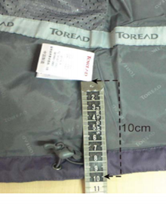
修改意见：
1、所有尺寸做回尺寸表，样衣各别部位尺寸偏差太大，大货请严格参照规格表尺寸调整。
2、印花位置需按照尺寸表调整，样衣偏高。
3、水洗标方向做反，需放后身，字母"D"在上口，见图示。
4、底边贴条做2.5cm宽，锁眼品质太差，锁眼下口需垫布加固。
5、底边橡筋偏长，需放平后平服，不可松，侧缝固定橡筋布袢外露1cm长即可。
6、帽口松紧包边松紧不一致，需包均匀。
7、样衣侧缝包边倒向不一致，需倒顺，左右对称。
8、插袋口嵌条偏松，需做平服。
9、前中及插袋轻微起波浪，请注意绱拉链时的吃量，保证前中及插袋平服。
10.其他参照样衣。

在保证面辅料卡确认、印花刺绣确认、保证成品尺寸的前提下方可开裁大货。
王其娟 2017-12-11
1、产前样制作两件，其中一件水洗，水洗前测量规格，水洗3次，水温40度。水洗时间40分钟
2、水洗后测量洗后规格，将洗前及洗后规格误差标注出来。

